1 ill
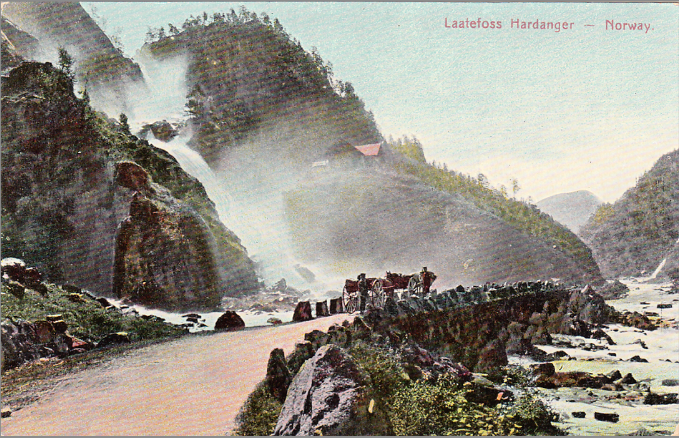
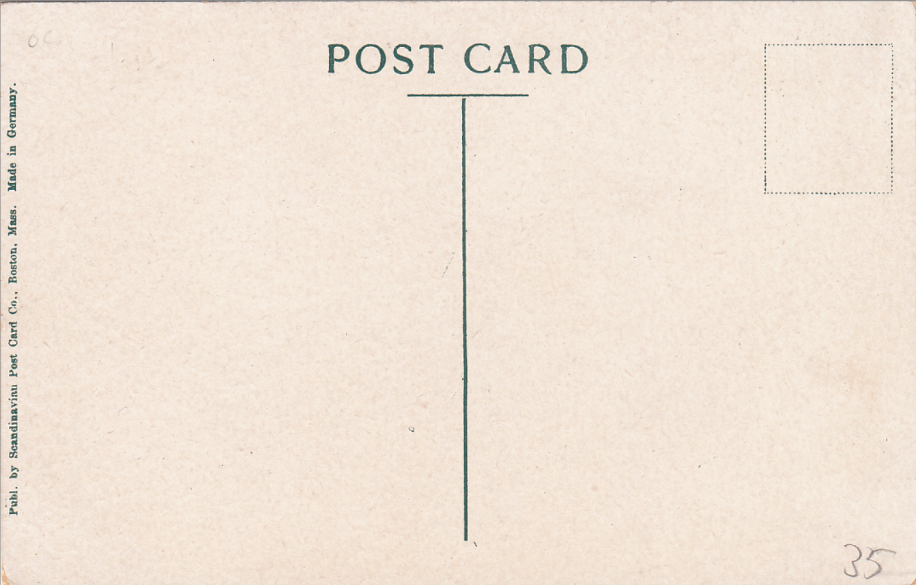
1 a og b | Fredrik Peterson
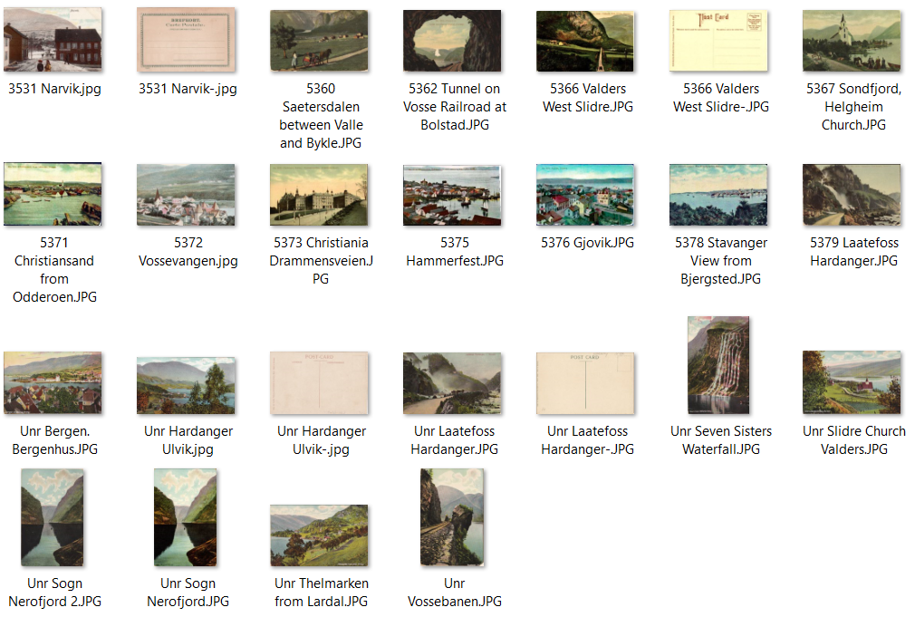

1 c | Skandinavian Post Card

3 ill
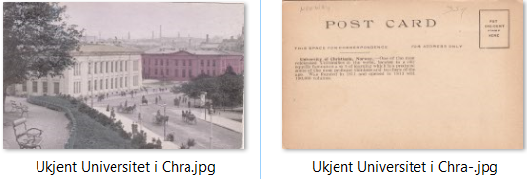
3 a | Amerikansk utgiver

3 b | N. L. & R. KR.A.

3 c | The Rotograph

3 d | Tysk utgiver - ukjent

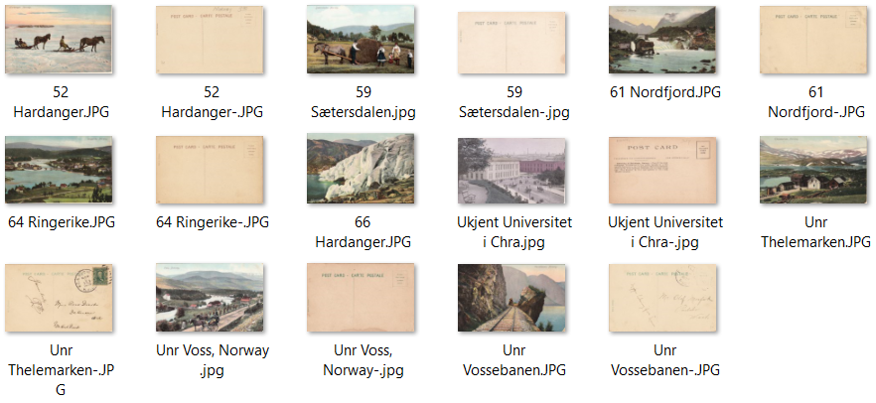

3 e | Øvrige utgivere

